Sheet
登山 | 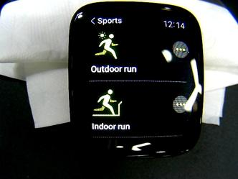 当前运动登山

